Adatok
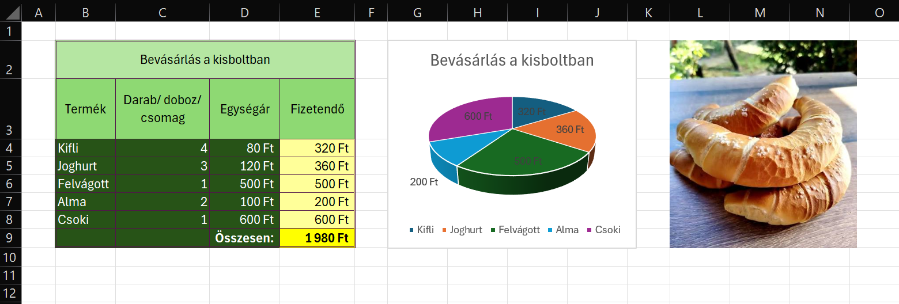
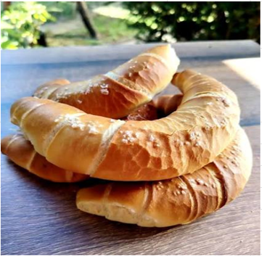
Bevásárlás a kisboltban
Termék | Darab/ doboz/ csomag | Egységár | Fizetendő
Kifli | 4 | 80 Ft | 320 Ft
Joghurt | 3 | 120 Ft | 360 Ft
Felvágott | 1 | 500 Ft | 500 Ft
Alma | 2 | 100 Ft | 200 Ft
Csoki | 1 | 600 Ft | 600 Ft
 |  | Összesen: | 1,980 Ft

